12.26课题记录
1 | 分析表删除功能追加 | 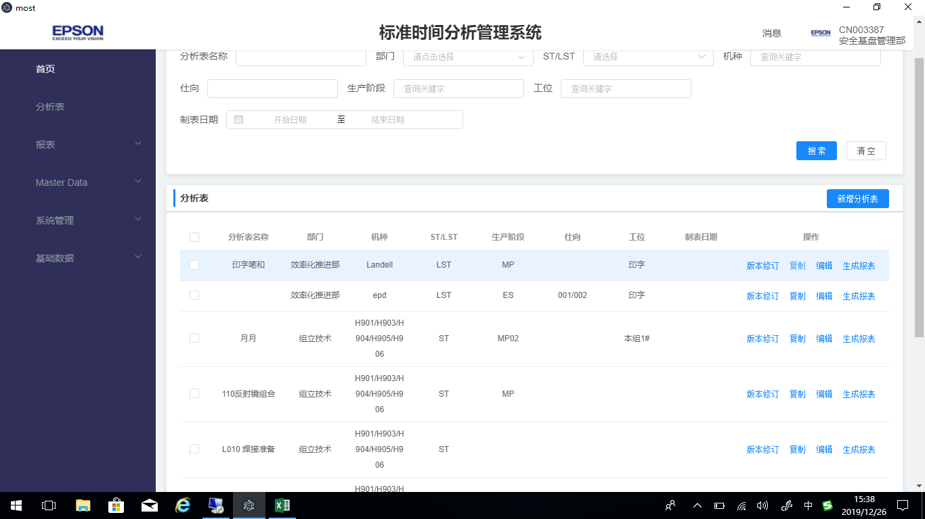
2 | 分析表复制excel 整行到系统。
3 | 分析表录入模块 选定行或多行需要有颜色标识
4 | 当前编辑的每个分析表的名称需要显示：机种、ST\LST、生产阶段
5 | 分析表导出excel 表
6 | 冻结到key列
7 | 分析表中Remark 2需要插入图片，并导出也要有。
8 | 所有快捷键 大小写都需要支持（例如：ctrl+c\ctrl+C…….)

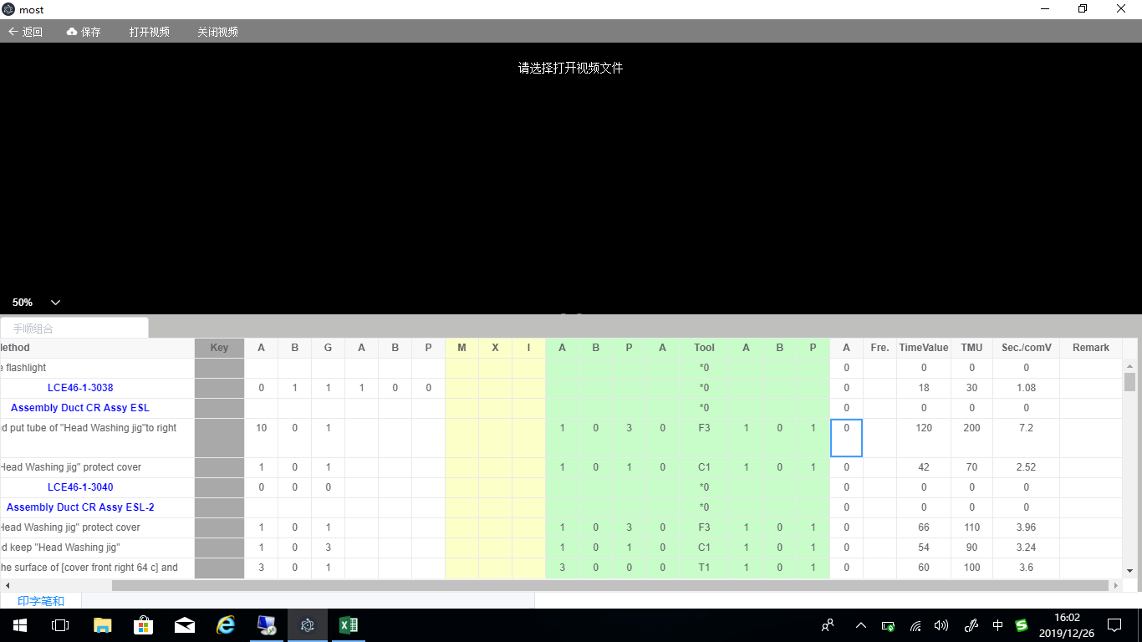

有值为：0，当无值为空
0
0
0

